Hoja1
Tiempo Promedio M = 10
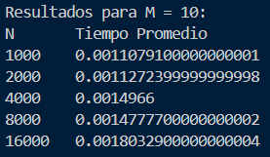
Resultados para M = 10
N | Tiempo Promedio
1000 | 0.0011079
2000 | 0.0011272
4000 | 0.0014966
8000 | 0.0014777
16000 | 0.0018032

Tiempo Promedio M = 50
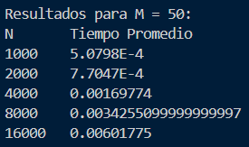
Resultados para M = 50
N | Tiempo Promedio
1000 | 0.0005079
2000 | 0.0007704
4000 | 0.0016977
8000 | 0.0034255
16000 | 0.0060177

Tiempo Promedio m = 100

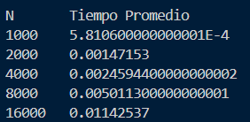
Resultados para M = 100
N | Tiempo Promedio
1000 | 0.000581
2000 | 0.0014715
4000 | 0.0024594
8000 | 0.0050113
16000 | 0.0114253

